Узб
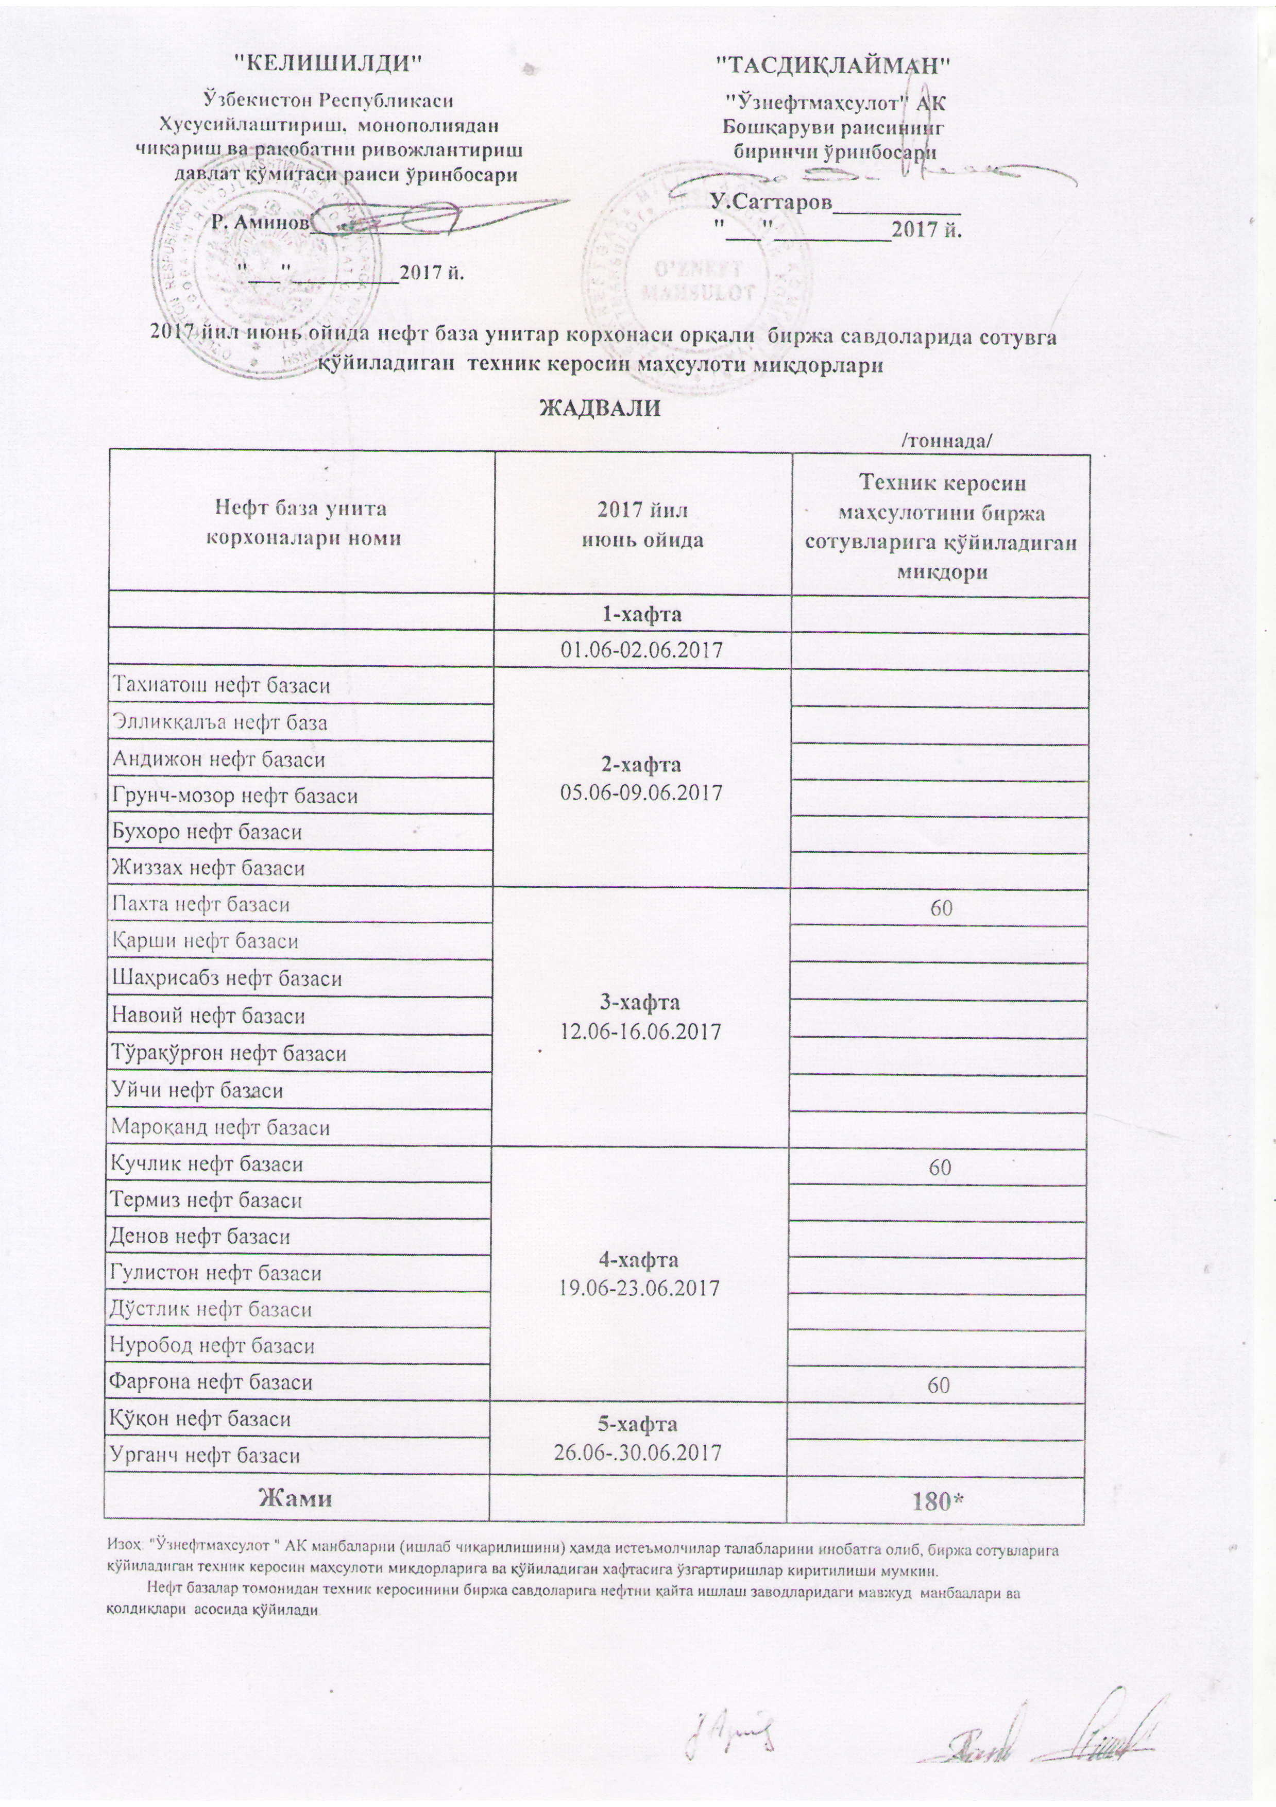
2017 йил июнь ойида "Нефт база унитар корхоналари" орқали биржа савдоларида сотувга қўиладиган техник керосин маҳсулоти миқдорлари
ЖАДВАЛИ
 |  | /тоннада/
Нефт база унита корхоналари номи | 2017 йил июнь ойида | Техник керосин маҳсулотини биржа сотувларига қўйиладиган миқдори
 | 1-хафта 01.06-02.06.2017

Тахиатош нефт базаси | 2-хафта 05.06-09.06.2017
Эллиққалъа нефт базаси
Андижон нефт базаси
Грунч-мозор нефт базаси
Бухоро нефт базаси
Жиззах нефт базаси
Пахта нефт базаси | 3-хафта 12.06-16.06.2017 | 60
Қарши нефт базаси
Шаҳрисабз нефт базаси
Навоий нефт базаси
Тўрақўрғон нефт базаси
Уйчи нефт базаси
Мароқанд нефт базаси
Кучлик нефт базаси | 4-хафта 19.06-23.06.2017 | 60
Термиз нефт базаси
Денов нефт базаси
Гулистон нефт базаси
Дўстлик нефт базаси
Нуробод нефт базаси
Фарғона нефт базаси |  | 60
Қўқон нефт базаси | 5-хафта 26.06-30.06.2017
Урганч нефт базаси
Жами |  | 180

Изоҳ: "Ўзнефтмаҳсулот" АК манбалари (ишлаб чиқарилишни) ҳамда истеъмолчилар талабаларини инобатга олиб, биржа сотувларига қўйиладиган техник керосин маҳсулоти миқдорларига ва қўйиладилан хафтасига ўзгартиришлар киритилиши мумкин.
Нефт базалар томонидан техник керосин биржа савдоларига нефтни қайта ишлаш заводларидаги мавжуд манбалари ва қолдиқлари асосида қўйилади.

